레퍼런스
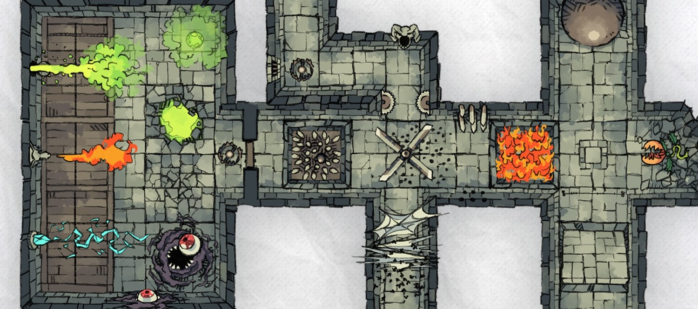
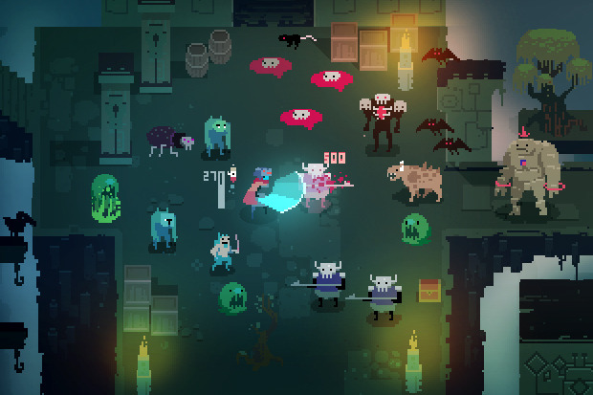
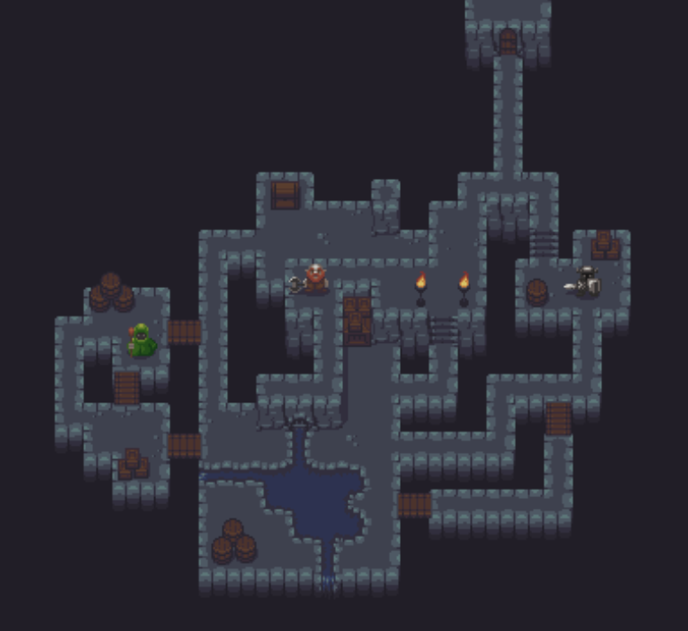
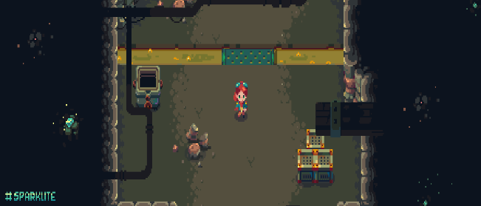
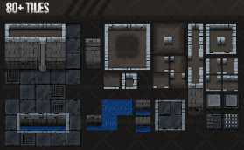
구분 | 상태 | 설명 | 애니메이션 유/무 | 애니메이션 설명 | 레퍼런스 | 비고
바닥 타일 | 흙 |  | 무 |  |  | The Dungeon - Top Down Game Tileset - Game Art 2D
바닥 타일 | 대리석 바닥 | 이끼가 낀 타일, 그냥 하얀색 타일 2종류 | 무
바닥 타일 | 물 |  | 무
바닥 타일 | 자갈 |  | 무
바닥 타일 | 불 |  | 무
벽 타일 | 대리석 벽 | 이끼가 낀 타일, 그냥 하얀색 타일 2종류 | 무
벽 타일 | 돌무더기 벽 | 이끼가 낀 타일, 그냥 하얀색 타일 2종류 | 무
벽 타일 | 기둥 | 이끼가 낀 타일, 그냥 하얀색 타일 2종류 | 무
플레이어 캐릭터 | 대기 | 서기, 탐험가 sd 캐릭터 | 무 | 일반적인 서있는 스프라이트
플레이어 캐릭터 | 이동 | 점프 형상 | 무 | 대기 스프라이트에서 점프하는 것처럼 수정 |  | 모든 행동을 박자에 맞춰야하는 미친게임 - YouTube
플레이어 캐릭터 | 사망 | 사망 이펙트 | 유 | 플레이어를 사라지게 하고 플레이어의 중심이었던 곳으로 부터 6개의 원이 점점 커지면서 퍼짐 |  | 록맨 사망 모션 https://www.youtube.com/watch?v=uAlge-o7_ao
플레이어 캐릭터 | 공격 | 롱소드 수평베기 | 유 | 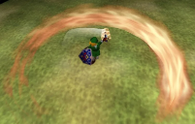
성역 수호자 | 조준 | 활 조준 | 무 | 레퍼런스는 오른쪽을 바라보고 있으나 왼쪽이든 오른쪽이든 상관 없음 | 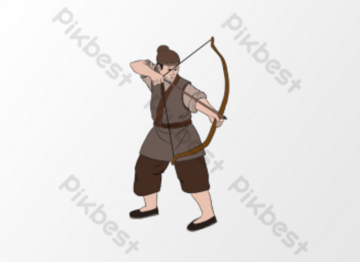
성역 수호자 | 발사 | 활 해방 | 무 |  | 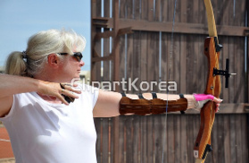
성역 수호자 | 대기 | 활을 들고 있는 석상 석상 받침대 채로 점프하여 플레이어와 똑같은 이동 방식 이를 통해 애니메이션 x | 무 |  전체적으로 중세풍
시간 수호자 | 대기 | 칼을 들고 있는 석상 석상 받침대 채로 점프하여 플레이어와 똑같은 이동 방식 이를 통해 애니메이션 x | 무 | 위와 동일
거미 | 대기 | 거미는 자세히 그리지 않고 간단하게. | 무 | 배경과 동화 되어 눈만 보이도록
거미 | 이동 | 플레이어와 같은 이동 방식을 사용하여 점프 모션을 사용. 1프레임. 이동 후 대기 모션으로 돌아감 | 무 |  |  | 하프라이프2 의 몹 "헤드크랩" 을 알아보자 - YouTube 0:10
함정 | 화살 구멍 | 화살 발사 구멍 | 무 | 어느 벽 타일이든 오버레이 시켜서 적용
발사체 | 화살 | 단일 화살 스프라이트 | 무
함정 | 화염 방사 | 화염 방사 구멍 | 무 | 어느 벽 타일이든 오버레이 시켜서 적용
발사체 | 화염 | 화염 줄기 | 유 | 일렁거리는 화염
함정 | 독가스 | 독 타일 위에 독가스, 반투명 하여 밑에 타일 확인가능 | 무
함정 | 독 | 가스 분출구 구멍 | 무 | 어느 바닥 타일이든 오버레이 시켜서 적용
함정 | 가시 구멍 | 다수의 가시 출현 구멍 | 무 | 어느 바닥 타일이든 오버레이 시켜서 적용
함정 | 가시 | 가시 바닥에서 튀어 나오는 가시 | 무 | 어느 바닥 타일이든 오버레이 시켜서 적용
발사체 | 검기 | 좌우 대칭 초승달 모양 | 무

